1
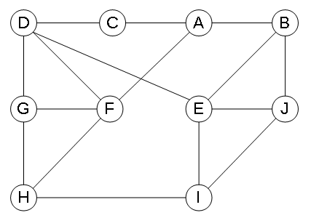
 | H | D | C | G | F | J | E | A | B | I |  |  | A | B | C | D | E | F | G | H | J | I
H | 0 | 0 | 0 | 1 | 1 | 0 | 0 | 0 | 0 | 1 | 3 | A | 0 | 1 | 1 | 0 | 0 | 1 | 0 | 0 | 0 | 0 | 3
D | 0 | 0 | 1 | 1 | 1 | 0 | 1 | 0 | 0 | 0 | 4 | B | 1 | 0 | 0 | 0 | 1 | 0 | 0 | 0 | 1 | 0 | 3
C | 0 | 1 | 0 | 0 | 0 | 0 | 0 | 1 | 0 | 0 | 2 | C | 1 | 0 | 0 | 1 | 0 | 0 | 0 | 0 | 0 | 0 | 2
G | 1 | 1 | 0 | 0 | 1 | 0 | 0 | 0 | 0 | 0 | 3 | D | 0 | 0 | 1 | 0 | 1 | 1 | 1 | 0 | 0 | 0 | 4
F | 1 | 1 | 0 | 1 | 0 | 0 | 0 | 1 | 0 | 0 | 4 | E | 0 | 1 | 0 | 1 | 0 | 0 | 0 | 0 | 1 | 1 | 4
J | 0 | 0 | 0 | 0 | 0 | 0 | 1 | 0 | 1 | 1 | 3 | F | 1 | 0 | 0 | 1 | 0 | 0 | 1 | 1 | 0 | 0 | 4
E | 0 | 1 | 0 | 0 | 0 | 1 | 0 | 0 | 1 | 1 | 4 | G | 0 | 0 | 0 | 1 | 0 | 1 | 0 | 1 | 0 | 0 | 3
A | 0 | 0 | 1 | 0 | 1 | 0 | 0 | 0 | 1 | 0 | 3 | H | 0 | 0 | 0 | 0 | 0 | 1 | 1 | 0 | 0 | 1 | 3
B | 0 | 0 | 0 | 0 | 0 | 1 | 1 | 1 | 0 | 0 | 3 | J | 0 | 1 | 0 | 0 | 1 | 0 | 0 | 0 | 0 | 1 | 3
I | 1 | 0 | 0 | 0 | 0 | 1 | 1 | 0 | 0 | 0 | 3 | I | 0 | 0 | 0 | 0 | 1 | 0 | 0 | 1 | 1 | 0 | 3
32 | 3 | 4 | 2 | 3 | 4 | 3 | 4 | 3 | 3 | 3 |  | 32 | 3 | 3 | 2 | 4 | 4 | 4 | 3 | 3 | 3 | 3

